Personkm_road_train
country_de | country_en | person_km | year | Kommentar | Quelle | uni Mrd.
Europäische Union (EU6-1958, EU9-1973, EU10-1981, EU12-1986, EU15-1995, EU25-2004, EU27-2007, EU28-2013, EU27-2020)
Europäische Union - 27 Länder (ab 2020)
Europäische Union - 28 Länder (2013-2020) |  | 182.1
Europäische Union - 27 Länder (2007-2013)
Euroraum (EA11-1999, EA12-2001, EA13-2007, EA15-2008, EA16-2009, EA17-2011, EA18-2014, EA19-2015)
Euroraum - 19 Länder (ab 2015)
Euroraum - 18 Länder (2014) |  |  |  |  | restliche aus https://bikephreak.files.wordpress.com/2015/10/uba_studie_2012_umweltverkehr_4364.pdf
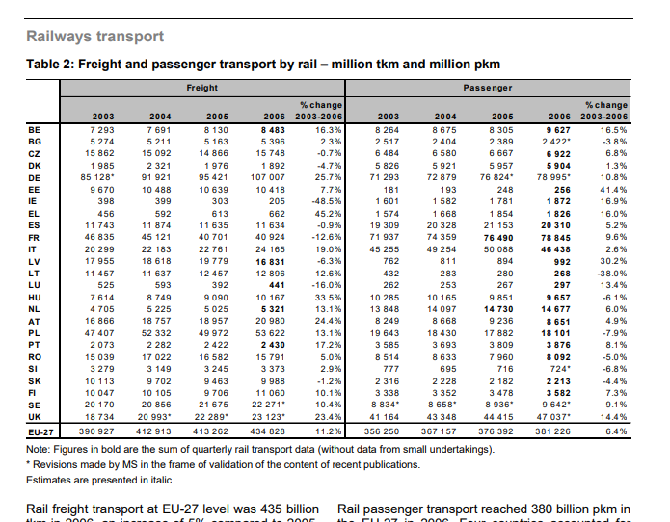
Belgien | Belgium | 140.1 | 2012
Bulgarien | Bulgaria | 10.4 | 2017 | https://unece.org/DAM/trans/doc/2020/wp6/_Infocards_ENG.pdf |  |  |  |  | https://ec.europa.eu/eurostat/statistics-explained/index.php/Passenger_cars_in_the_EU
Tschechien | Czechia | 99.5 | 2017 | https://unece.org/DAM/trans/doc/2020/wp6/_Infocards_ENG.pdf
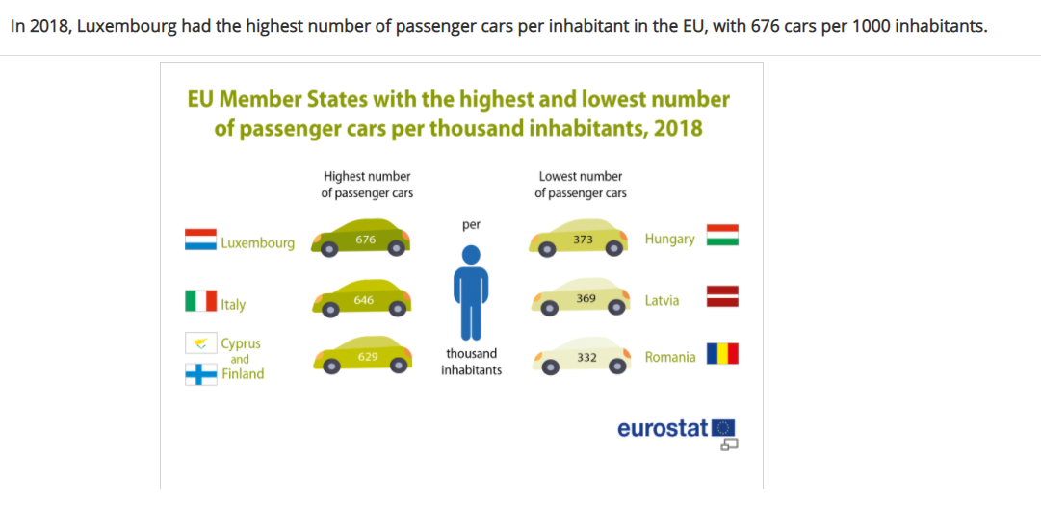
Dänemark | Denmark | 74.1 | 2012
Deutschland (bis 1990 früheres Gebiet der BRD) | Germany | 1,111.8 | 2018 |  | 4_abb_personenverkehr_2020-02-14.xlsx
Estland | Estonia | 2.9 | 2014
Irland | Ireland | 69.0 | 2015 | https://unece.org/DAM/trans/doc/2020/wp6/_Infocards_ENG.pdf | EU Reference Szenario
Griechenland | Greece | 43.1 | 2012
Spanien | Spain | 384.3 | 2014
Frankreich | France | 970.5 | 2014 |  | bis Poster -> historischer Mittelwert kennwert
Kroatien | Croatia | 32.6 | 2017 | https://unece.org/DAM/trans/doc/2020/wp6/_Infocards_ENG.pdf
Italien | Italy | 771.7 | 2013
Zypern | Cyprus | 771.7 | 2012 | https://ec.europa.eu/eurostat/statistics-explained/index.php/Passenger_cars_in_the_EU | wie Italien?
Lettland | Latvia | 18.4 | 2018 | https://unece.org/DAM/trans/doc/2020/wp6/_Infocards_ENG.pdf
Litauen | Lithuania | 34.3 | 2017 | OECD Passanger km total
Luxemburg | Luxembourg | 9.0 | 2015 | EU Reference Szenario | wie Italien?
Ungarn | Hungary | 77.9 | 2014
Malta | Malta | 2.0 | 2017 | OECD Passanger km total
Niederlande | Netherlands | 173.4 | 2012
Österreich | Austria | 108.0 | 2017 | https://unece.org/DAM/trans/doc/2020/wp6/_Infocards_ENG.pdf
Polen | Poland | 267.7 | 2013
Portugal | Portugal | 101.0 | 2008
Rumänien | Romania | 23.8 | 2017 | https://unece.org/DAM/trans/doc/2020/wp6/_Infocards_ENG.pdf
Slowenien | Slovenia | 29.6 | 2012
Slowakei | Slovakia | 35.1 | 2014
Finnland | Finland | 76.9 | 2014
Schweden | Sweden | 136.2 | 2014
Vereinigtes Königreich | United Kingdom | 737.2 | 2013
Island | Iceland | 5.9 | 2014 |  | besssere Werte und auch zeitlich abhängig
Norwegen | Norway | 70.7 | 2014 |  | https://unece.org/DAM/trans/doc/2018/wp6/_Infocards_REV_7Dec2017.pdf |  | https://ec.europa.eu/eurostat/documents/3433488/5582112/KS-SF-08-035-EN.PDF/ae38f406-1b03-450e-ac62-1016143ce63c?version=1.0
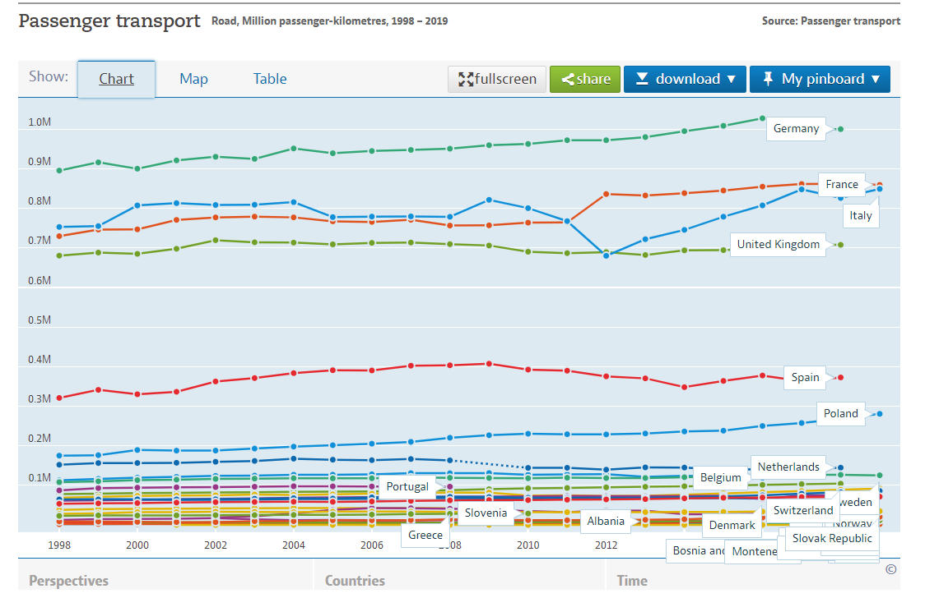
Schweiz | Switzerland | 114.6 | 2013 |  | https://unece.org/DAM/trans/doc/2020/wp6/_Infocards_ENG.pdf
Montenegro | Montenegro | 0.2 | 2017 | OECD Passanger km total | https://stats.oecd.org/Index.aspx?DataSetCode=ITF_PASSENGER_TRANSPORT
Nordmazedonien | North Macedonia | 11.6 | 2017 | OECD Passanger km total | hier abgelegt: InternationalTransportForum_OECD_Passangerkm.xls
Serbien | Serbia | 4.6 | 2017 | https://unece.org/DAM/trans/doc/2020/wp6/_Infocards_ENG.pdf | https://www.ceicdata.com/en/serbia/transport-and-storage-enterprises-operation-statistics/passenger-transport-person-km
Albanien | Albania | 8.7 | 2013 |  | OECD Passanger km total
Bosnien und Herzegowina | Bosnia and Herzegovina | 1.7 | 2016 | https://unece.org/DAM/trans/doc/2020/wp6/_Infocards_ENG.pdf | OECD Passanger road km ab1998

 |  |  |  |  |  |  |  | https://data.oecd.org/transport/passenger-transport.htm
 |  |  |  |  |  |  |  | Annahme annähernd konstant, da ca. 20 Jahre ebenfalls

EnergyperModal
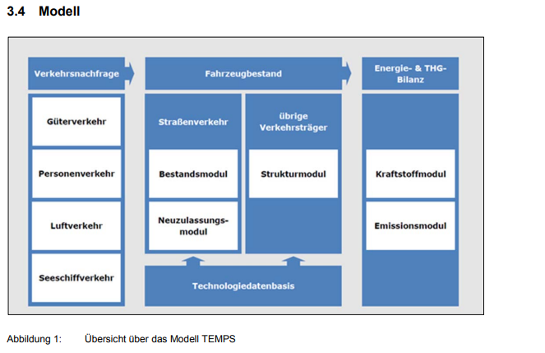
Energieverbrauch verschiedener Verkehrsträger | car | rail | bus | flight | Year
kWh/Pers.kilometer (flight: PJ/Pessengerkilometer) | 0.56 | 0.19 | 0.13 | 1.2E-09 |  | https://www.lbst.de/download/2015/mks-kurzstudie-ee-im-verkehr.pdf | Verbrauch S 15 nach Verkehrsträger
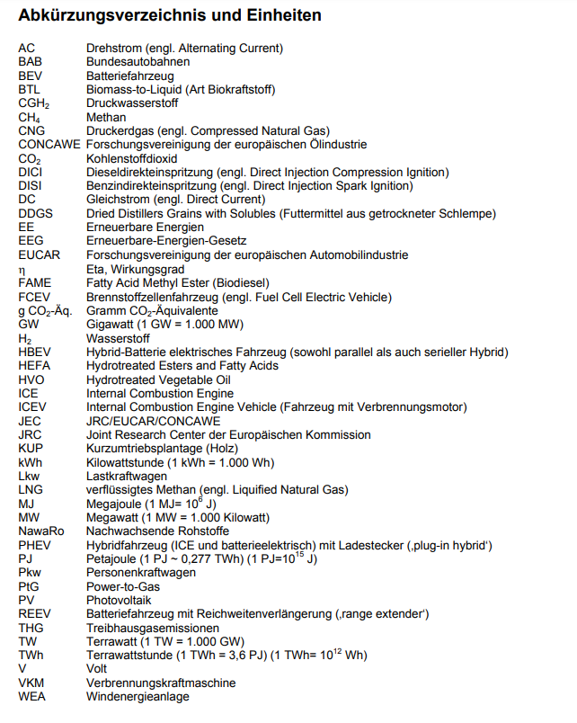

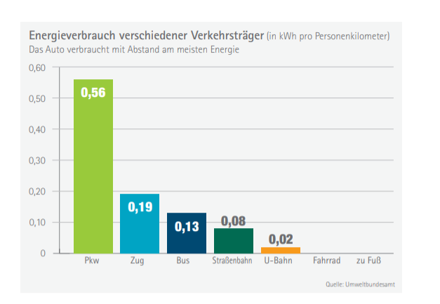

 |  |  |  |  |  | https://www.lbst.de/download/2015/mks-kurzstudie-ee-im-verkehr.pdf

EnergyperSource
Verbrauch verschiedener Energieträger kWh/Pers.kilometer (flight: PJ/Pessengerkilometer) | car | rail | bus | flight | Year | für Weiterentwicklung im Effizienzszenario: Rechnen mit diesem Prozentualen Effizienzzugewinn | https://www.lbst.de/download/2015/mks-kurzstudie-ee-im-verkehr.pdf
Elec | 0.2 | 0.12 | 0.1 | 0 | 2019 | https://www.lbst.de/news/2016_docs/FVV_H1086_Renewables-in-Transport-2050-Kraftstoffstudie_II.pdf | https://www.iea.org/data-and-statistics/charts/energy-intensity-of-passenger-transport-modes-2018 | mit Tabelle zu erwarten, dass es der geringste Wert ist
Plug-in-Hybrid | 0.4 | 0.00 | - | 0 | 2019 | S. 115
Hydrogen | 0.25 | 0.25 | 0.25 | 0 | 2019 |  | ohne vorgelagerte Energiebereistellung, da dies die notwendige Energie zur Erzeugung des Kraftstoffes darstellt und in der chem. Industrie enthalten sein sollte
Kerosin | 0 | 0 | 0 | 1.22078E-09 |  |  |  |  |  | https://www.iea.org/data-and-statistics/charts/energy-intensity-of-passenger-transport-modes-2018
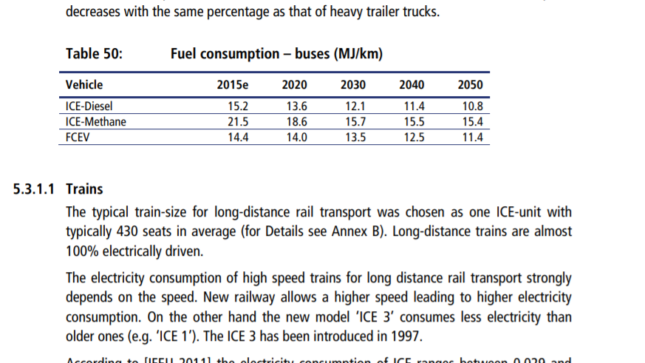
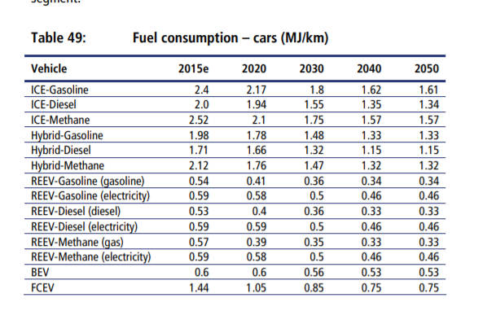
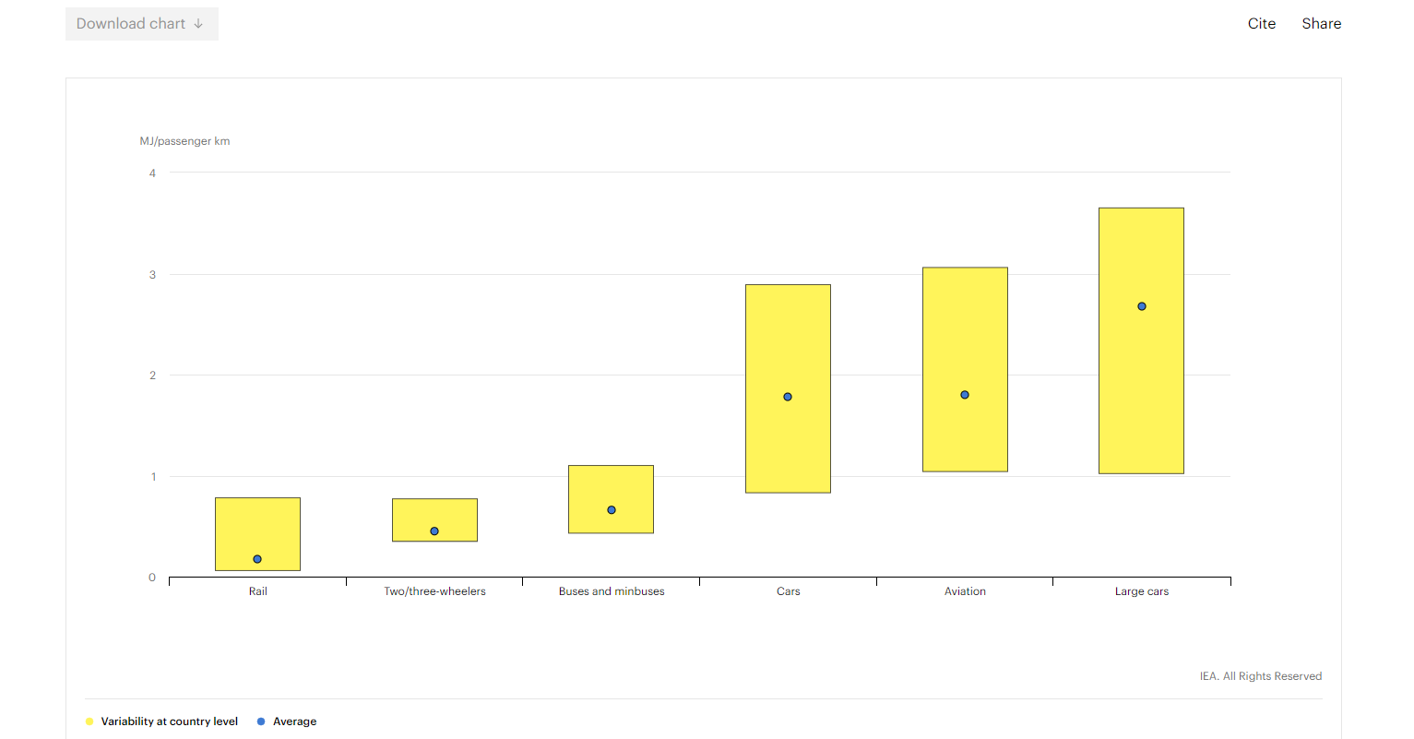
Diesel | 0.52 | 0 | 0 | 0
Benzin | 0.5 | 0 | 0 | 0

FCEV | Brensstoffzellenfahrzeuge

 |  | https://www.lbst.de/news/2016_docs/FVV_H1086_Renewables-in-Transport-2050-Kraftstoffstudie_II.pdf

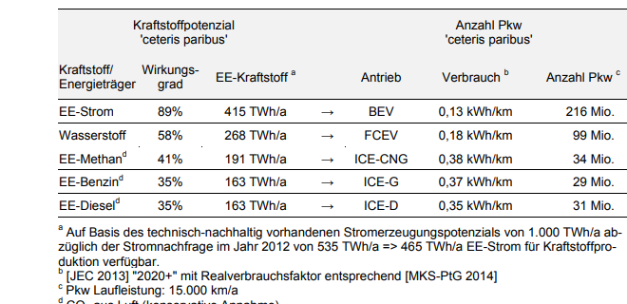

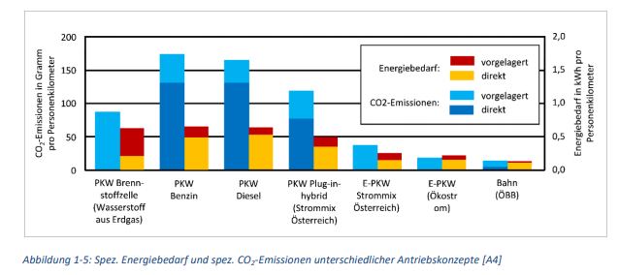
 |  |  |  |  |  |  |  | https://www.forschungsinformationssystem.de/servlet/is/342234/
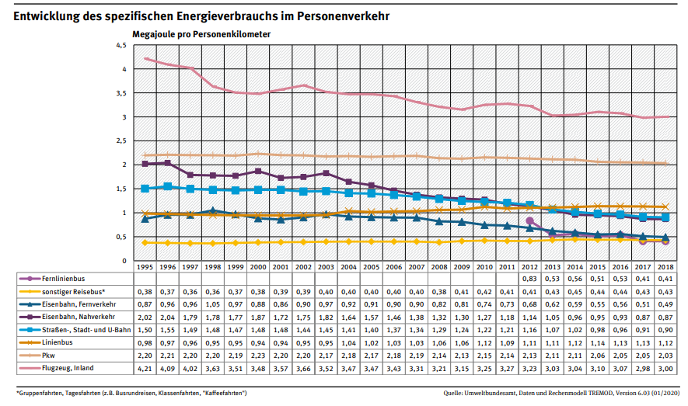
 |  |  |  |  |  |  |  |  | https://www.umweltbundesamt.de/sites/default/files/medien/384/bilder/dateien/5_abb_spezif_energieverbrauch-pv_2020-02-14.pdf
 |  |  |  |  |  |  |  |  | als % im Effizienzzugewinn?
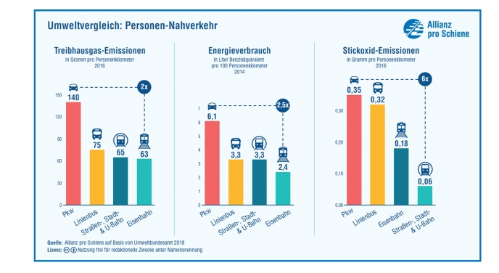

https://nachhaltigwirtschaften.at/resources/sdz_pdf/berichte/schriftenreihe-2019-57-move2grid.pdf

 |  |  |  |  |  |  |  |  | https://www.energieagentur.nrw/klimaschutz/haushalt/bus_bahn

